1.1
voltar à página inicial |  |  |  | 1 - MENUS DE NAVEGAÇÃO
 | S | N | NA
 | x |  |  | 1.1 O menu de navegação deve estar estruturado como uma lista de opções
 |  |  |  | Para que possa ser bem interpretado por tecnologias de apoio, os menus e submenus devem estar estruturados com elementos nativos, do tipo <ul>, ou com a semântica e o estado dos elementos identificados com técnicas em ARIA.

 | Listagem de evidências
 |  |  |  |  | Notas:
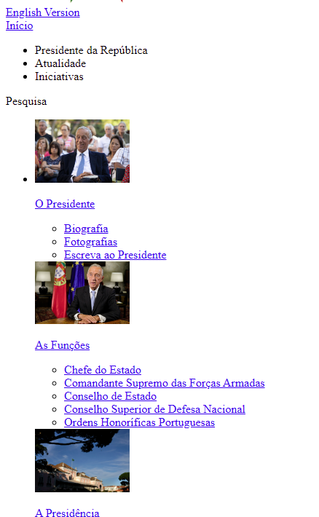

 | (B) Versão normal para dispositovos móveis

 | (C) Ao retirar as folhas de estilo ficamos com uma versão
 | em que surgem listas de bullets - isto é sinal de que se
 | trata de uma lista estruturada

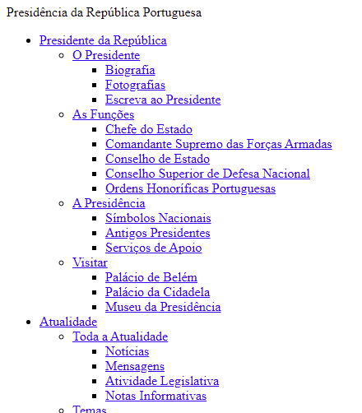

1.3
voltar à página inicial |  |  |  | 1 - MENUS DE NAVEGAÇÃO
 | S | N | NA
 | x |  |  | 1.3 As imagens-link, caso existam no menu, devem ter o correspondente equivalente alternativo em texto
 |  |  |  | As imagens corretamente legendadas permitem ser interpretadas como texto, tornando todas as opções de navegação acessíveis.

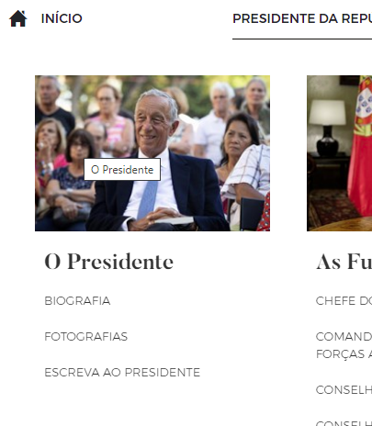
 | Listagem de evidências
 |  |  |  |  | Notas:

2.1
voltar à página inicial |  |  |  | 2 - TÍTULOS E SUBTÍTULOS
 | S | N | NA
 |  | x |  | 2.1 Existe um título <h1> marcado na página
 |  |  |  | O título principal de cada página, que sumariza o seu conteúdo, deve ser identificado como o primeiro nível dos títulos (h1). Não deverá ser utilizado mais do que um <h1> por página.

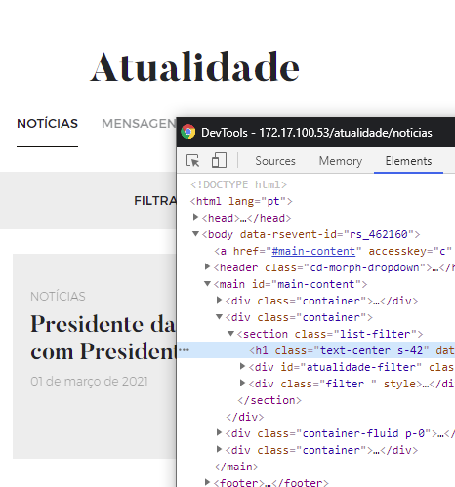
 | Listagem de evidências
 |  |  |  |  | Notas:
 |  |  |  |  | Esse comportamento apenas não acontece na homepage, existindo vários elementos H1. No restante site essa regra é cumprida.

2.2
voltar à página inicial |  |  |  | 2 - TÍTULOS E SUBTÍTULOS
 | S | N | NA
 | x |  |  | 2.2 Existe uma marcação hierarquizada de títulos e subtítulos na página (<h1>...<h6>)
 |  |  |  | Os títulos são empregues de forma hierárquica para melhor estruturar os conteúdos, das informações mais gerais às mais particulares. Deverão ser usados de forma consistente por todo o sítio Web.

 | Listagem de evidências
 |  |  |  |  | Notas:
 |  |  |  |  | Existe uma correta marcação hierarquizada de cabeçalhos <h1> a <h3>. Página: https://www.presidencia.pt/atualidade/agenda/

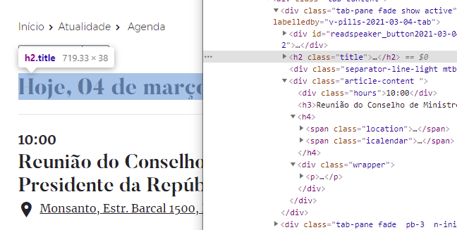

4.1
voltar à página inicial |  |  |  | 4 - ESTRUTURA DA INFORMAÇÃO
 | S | N | NA
 | x |  |  | 4.1 Ao clicar com o rato na etiqueta, o cursor surge no respetivo campo de edição
 |  |  |  | De forma a tornar a seleção de campos pequenos mais fácil, a legenda deverá estar associada ao campo respetivo com o elemento <label>, pois desta forma aumenta-se a sua área clicável. Para os utilizadores de leitores de ecrã (pessoas cegas) a associação da etiqueta ao campo de edição é também fundamental.

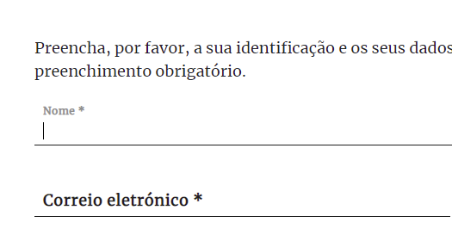
 | Listagem de evidências
 |  |  |  |  | Notas:
 |  |  |  |  | No formulário de contactos, clicando na etiqueta, o cursor surge no respetivo campo de edição (em todos os campos). Página: https://www.presidencia.pt/presidente-da-republica/o-presidente/formulario-de-contacto/

4.3
voltar à página inicial |  |  |  | 4 - ESTRUTURA DA INFORMAÇÃO
 | S | N | NA
 | x |  |  | 4.3 É possível localizar e ler as mensagens de erro usando apenas um leitor de ecrã
 |  |  |  | Os erros identificados no decorrer do preenchimento de um formulário deverão preferencialmente ser listados de forma condensada, direcionando cada elemento da lista ao respetivo campo. Cada campo deverá associar a mensagem de erro a si próprio. As mensagens de erro deverão ser breves e claras.

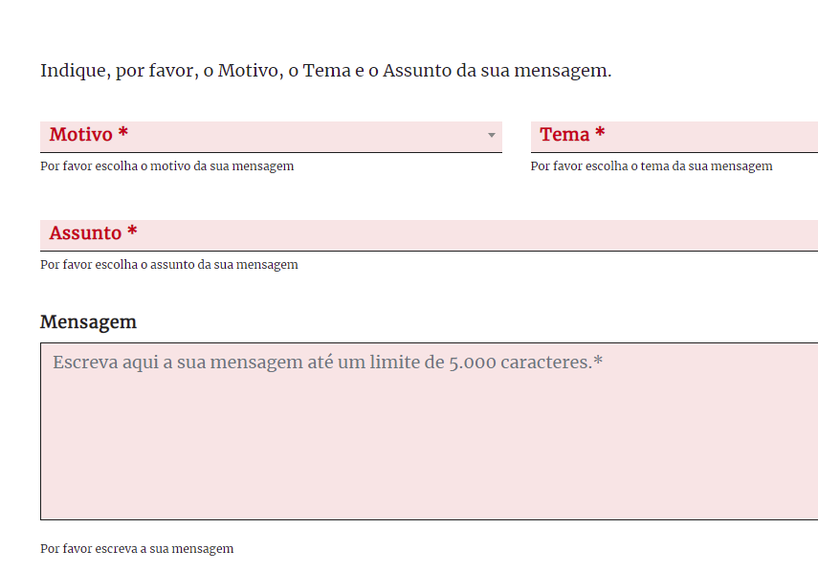
 | Listagem de evidências
 |  |  |  |  | Notas:
 |  |  |  |  | Ao testar com leitor de ecrã (NVDA) o formulário de Contactos, foi possível localizar e ler as mensagens de erro junto a cada campo. Página: https://www.presidencia.pt/presidente-da-republica/o-presidente/formulario-de-contacto/

5.1
voltar à página inicial |  |  |  | 5 - GRÁFICOS E IMAGENS-LINK
 | S | N | NA
 | x |  |  | 5.1 A imagem ou gráfico tem um equivalente alternativo em texto curto e correto
 |  |  |  | As imagens não decorativas deverão ter uma descrição breve associada, nomeadamente através do uso do atributo <ALT>. Esta legenda deve descrever fielmente o propósito da imagem no contexto em que se encontra.

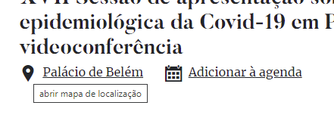
 | Listagem de evidências
 |  |  |  |  | Notas:
 |  |  |  |  | As imagens tem um texto alternativo que descrevem o seu propósito.

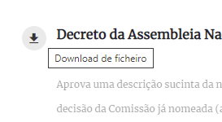

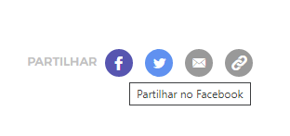

5.3
voltar à página inicial |  |  |  | 5 - GRÁFICOS E IMAGENS-LINK
 | S | N | NA
 | x |  |  | 5.3 As imagens-link têm um equivalente alternativo correto
 |  |  |  | As hiperligações compostas apenas por uma imagem obrigam que esta tenha um equivalente alternativo em texto que represente fielmente o destino da hiperligação.

 | Listagem de evidências
 |  |  |  |  | Notas:
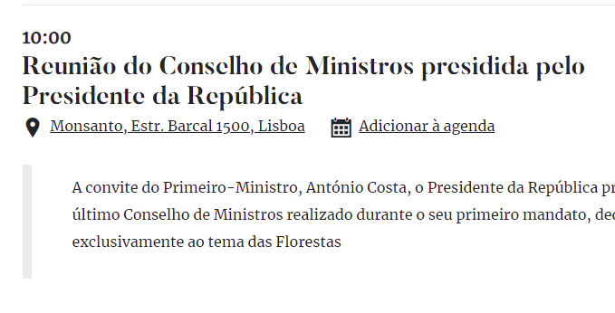

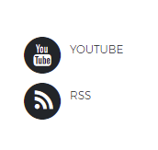

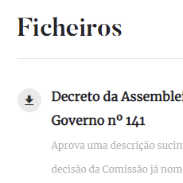

6.1
voltar à página inicial |  |  |  | 6 - CONTRASTE
 | S | N | NA
 | x |  |  | 6.1 No corpo de um documento, o rácio de contraste entre a cor do texto normal (menor que 18 pontos ou menor que 14 pontos negrito) e a cor do fundo é superior a 4,5:1
 |  |  |  | Deve assegurar-se no corpo do documento que o rácio de contraste entre a cor do texto e a cor de fundo é, no mínimo, de 4,5:1, de forma a assegurar a sua legibilidade para utilizadores com deficiências da visão.

 | Listagem de evidências
 |  |  |  |  | Notas:
 | Exemplo 1: |  |  |  | Os textos do sitio apresentam o rácio de contraste acima do sugerido.
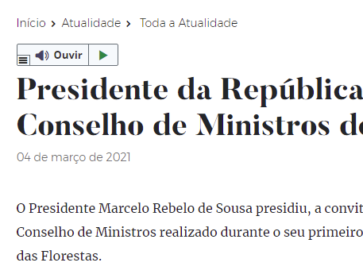

6.2
voltar à página inicial |  |  |  | 6 - CONTRASTE
 | S | N | NA
 | x |  |  | 6.2 O rácio de contraste entre a cor do texto de tamanho grande (maior ou igual que 18 pontos ou maior ou igual que 14 pontos negrito) e a cor do fundo é superior a 3:1
 |  |  |  | Os textos de tamanho superior a 18 pontos, ou os textos de tamanho superior a 14 pontos mas a negrito, devem assegurar um rácio de contraste mínimo de 3:1 entre a cor do texto e a cor do fundo.

 | Listagem de evidências
 |  |  |  |  | Notas:
 | Exemplo 1:
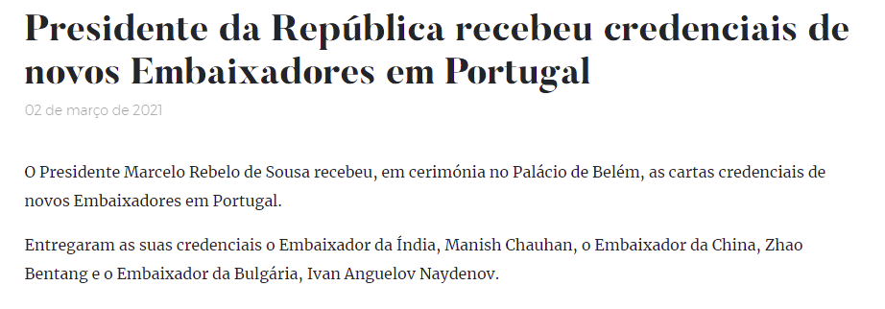

7.1
voltar à página inicial |  |  |  | 7 - PLAYERS
 | S | N | NA
 | x |  |  | 7.1 Deve ser possível ativar os botões de controlo do leitor quer com o rato quer com o teclado
 |  |  |  | Os leitores de multimédia não devem iniciar automaticamente a reprodução dos elementos e têm de ser operáveis usando apenas um rato ou usando apenas um teclado.

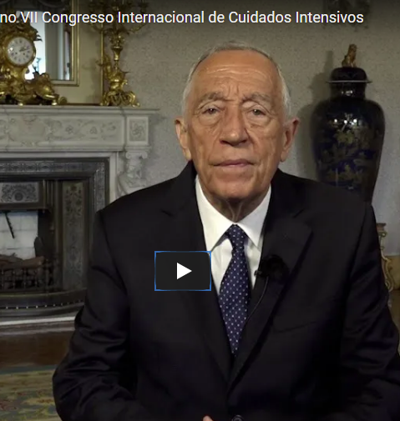
 | Listagem de evidências
 |  |  |  |  | Notas:
 |  |  |  |  | Os vídeos encontrados, todos fazem uso do player do Youtube, o qual permite o controlo de todos os seus botões quer com rato quer com teclado. Exemplo na página: https://www.presidencia.pt/atualidade/toda-a-atualidade/2021/02/mensagem-no-congresso-internacional-de-cuidados-intensivos/

7.2
voltar à página inicial |  |  |  | 7 - PLAYERS
 | S | N | NA
 |  | x |  | 7.2 O vídeo ou o áudio deve conter preferencialmente legendas fechadas sincronizadas. Caso não seja possível, no mínimo, deve disponibilizar-se uma transcrição textual
 |  |  |  | O uso de legendas fechadas destina-se essencialmente a pessoas surdas. Recomendam-se para a produção das referidas legendas técnicas de tradaptação conhecidas para o efeito bem como o enriquecimento das legendas de sons cuja mensagem não seja percetível visualmente (por ex., o toque de uma campaínha de uma porta). Para vídeos com mensagens eminentemente visuais (por ex., um vídeo com música de fundo que passa um conjunto de mensagens apenas percetíveis à visão), os mesmos devem ter uma versão equivalente alternativa com produção de audiodescrição. A audiodescrição é fundamental para que pessoas cegas ou com baixa visão possam percecionar a mensagem veiculada.

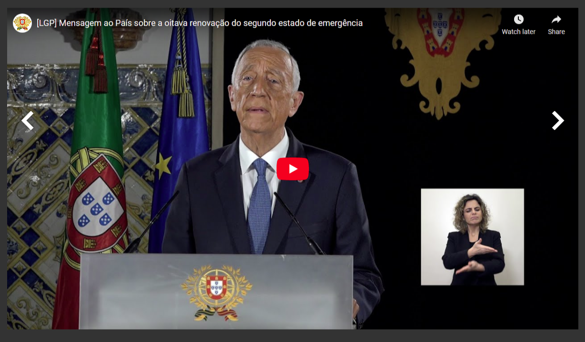
 | Listagem de evidências
 |  |  |  |  | Notas:
 |  |  |  |  | Nem todos os vídeos existentes no site têm legendas fechadas. Diversos vídeos contém linguagem gestual. Exemplo https://www.presidencia.pt/atualidade/toda-a-atualidade/2021/02/mensagem-ao-pais-sobre-a-oitava-renovacao-do-segundo-estado-de-emergencia/

8.1
voltar à página inicial |  |  |  | 8 - ESTRUTURA DA PÁGINA
 | S | N | NA
 | x |  |  | 8.1 Quando se retira a CSS, todos os elementos HTML devem alinhar à esquerda
 |  |  |  | Quando se desativam todos os estilos visuais, o conteúdo da página é apresentado alinhado à esquerda e apresenta-se de forma linear.

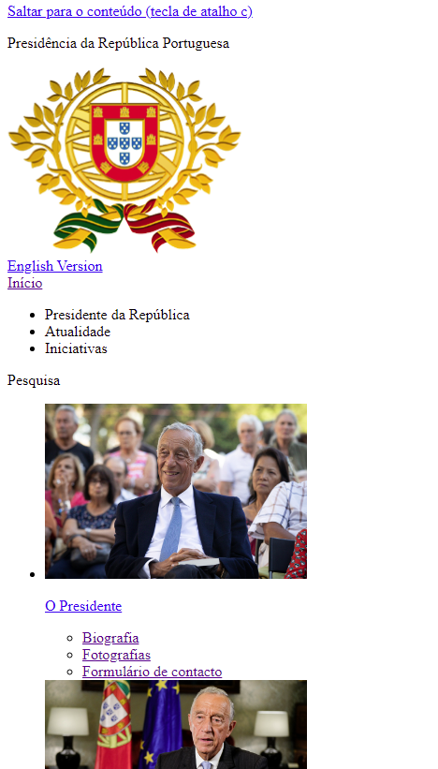
 | Listagem de evidências
 |  |  |  |  | Notas:
 |  |  |  |  | Desativando a CSS é visível que o conteúdo da página é alinhado à esquerda.

8.5
voltar à página inicial |  |  |  | 8 - ESTRUTURA DA PÁGINA
 | S | N | NA
 | x |  |  | 8.5 A maquetização da página é feita sem recorrer ao elemento <table>
 |  |  |  | A estrutura de composição gráfica da página não é feita recorrendo a elementos de tabela mas sim a uma maior diversidade de elementos semânticos (por ex., <main>) e genéricos (por ex., <div>), que permitem a recomposição visual para diferentes tipos e dimensões de ecrã.

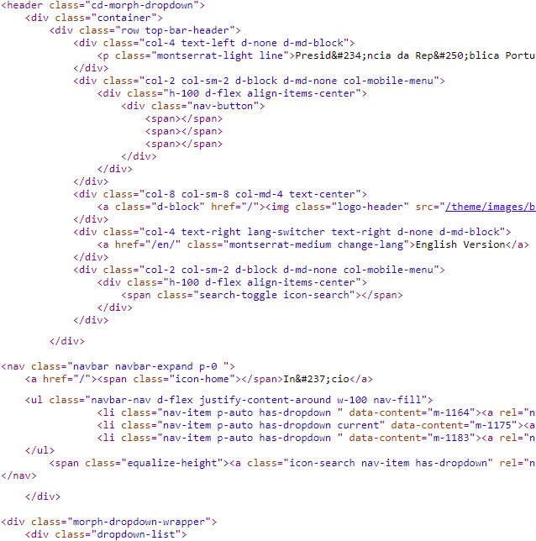
 | Listagem de evidências
 |  |  |  |  | Notas:
 |  |  |  |  | Em todo o sítio Web não se utilizam tabelas de layout. O sítio é ajustável a vários tipos de dispositivos e dimensões de ecrã.

10.1
voltar à página inicial |  |  |  | 10 - FICHEIROS PDF
 | S | N | NA
 |  | x |  | 10.1 Nos ficheiros PDF é possível, no mínimo, extrair o conteúdo textual para formato TXT
 |  |  |  | Os ficheiros PDF devem ter o seu texto inteiramente extraível para que se possa passar o respetivo conteúdo para um processador de texto sem perda de informação.

 | Listagem de evidências
 |  |  |  |  | Notas:
 |  | Exemplo 1 |  |  | Exemplo 1: Diversos pdf tem o seu conteúdo extraível para texto. Exemplo 2: Nem todos apresentam essa solução. Exemplo 3: Alguns documentos históricos não tem o seu conteúdo extraível para texto.
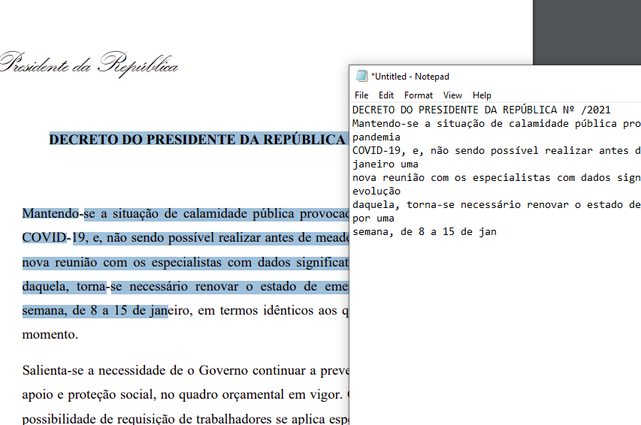

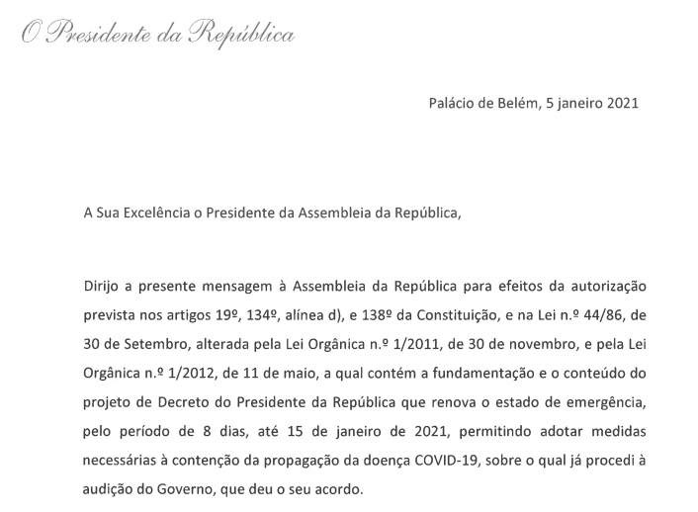
 |  | Exemplo 2

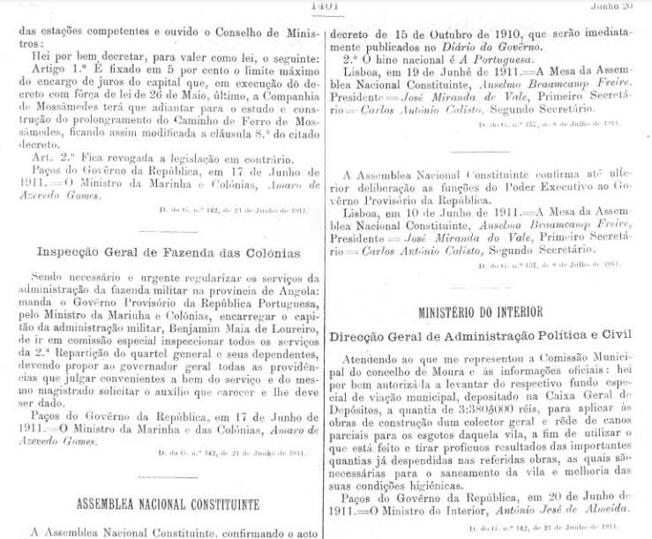
 |  | Exemplo 3

